Sheet1
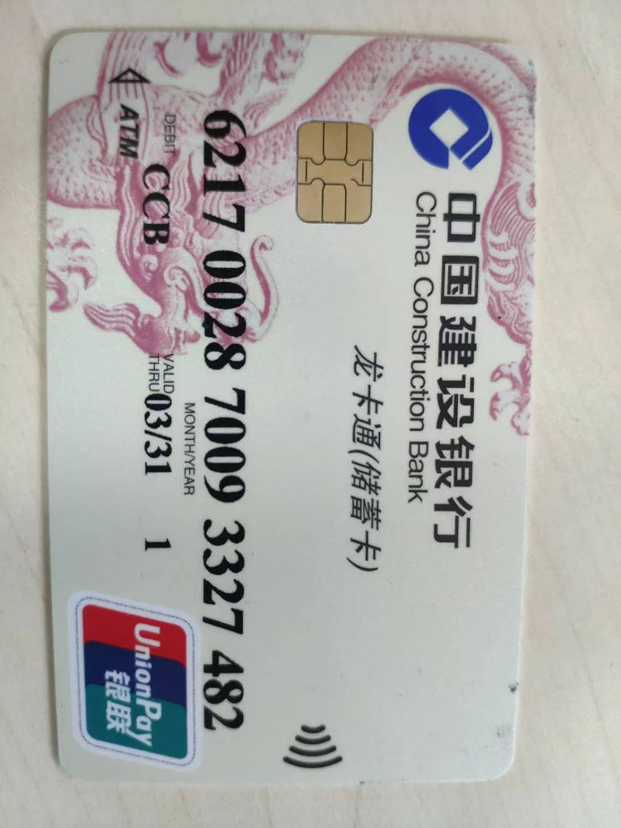
姓名 | 汤特
卡号 | 6217 0028 7009 3327 482

